Sheet1
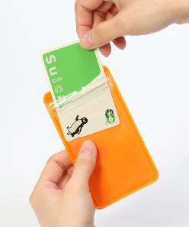
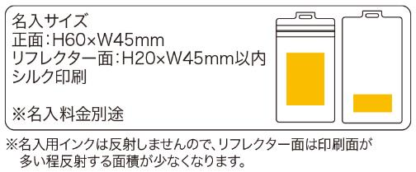
提 案 書

のびるリフレクターパスケース |  | 参考上代 | ¥280 | 販売価格
 |  | （税別） |  | （税別）
【JAN】 | 4562121888081
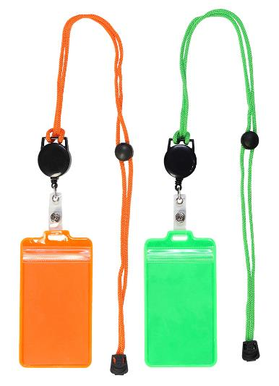 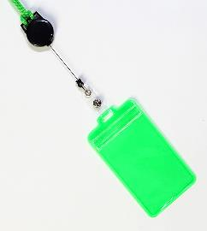 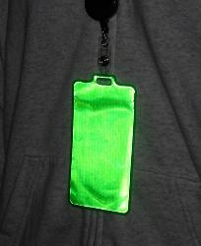 |  |  | 【商品番号】 7549-60 【本体サイズ】 パスケース：69×125㎜・リール：全長約600㎜・21ｇ 【パッケージサイズ】 87×170×17㎜・31ｇ 【個装形態】 ポリ袋入 【色・柄】 オレンジ・グリーン（色指定不可） 【材質】 PVC・鉄・ABS樹脂・ポリエステル・ポリプロピレン 【入数】 300 【商品説明】 交通系ICカードの携帯に便利！のびるリフレクターパスケース 【生産国】 中国

